讲解
数据监控与报告撰写：客服转化率数据监控与异常数据处理
【任务要求】
结合客服数据监控情况对异常数据进行鉴别与分析，通过分析结果来明确造成数据偏低的主要原因，从而找到促进数据增长的途径。
1、利用条件格式对异常数据进行突出显示，将结果表格内容粘贴到答题区。
客服首次响应时长大于90秒为异常数据范围
客服10分钟未响应次数大于5次为异常数据范围
客服未回复人次大于0次为异常数据范围

【知识要点】
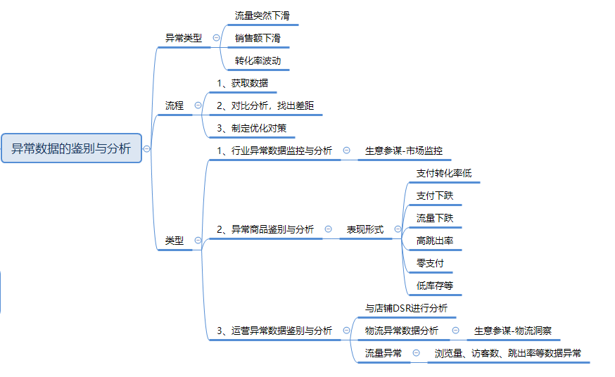

【技能要求】
1、运用excel表格中条件格式对异常数据进行突出显示
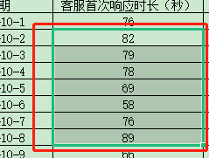

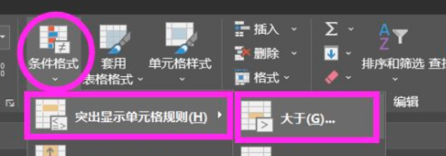

【操作讲解】
[请根据题目要求作答] 点击下载表格文件，从表格中获取影响客服转化的三个核心数据：客服首次响应时长（秒）、客服10分钟未响应次数、客服未回复次数。在已知店铺对以上三个核心数据的合理范围设置规则是：客服首次响应时长大于90秒为异常数据范围、客服10分钟未响应次数大于5次为异常数据范围、客服未回复人次大于0次为异常数据范围。请利用条件格式对异常数据进行突出显示，将结果表格内容粘贴到答题区。

1、明确题目要求，提取有效信息

2、条件格式中——“突出显示单元格规则”——“大于”，突显首次响应时长＞90的数据
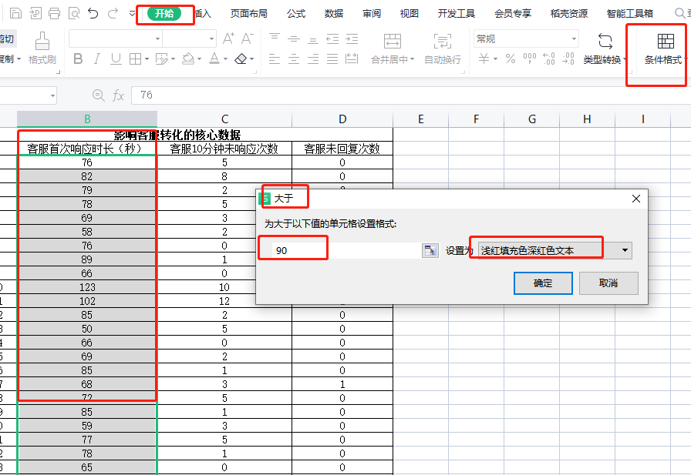

3、条件格式中——“突出显示单元格规则”——“大于”，突显客服10分钟未响应次数>5的数据

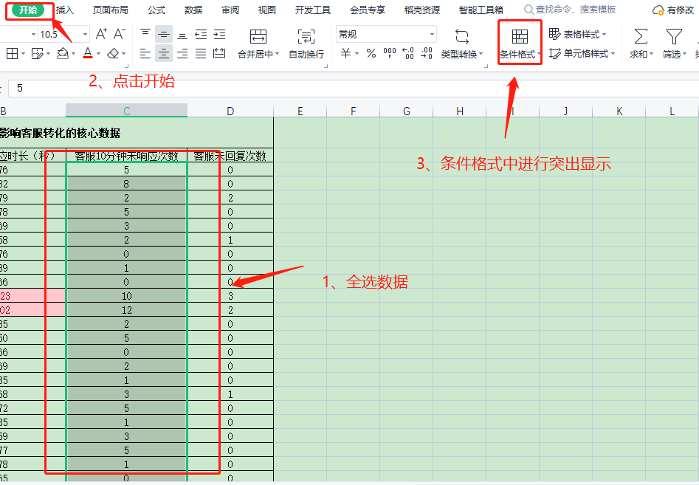

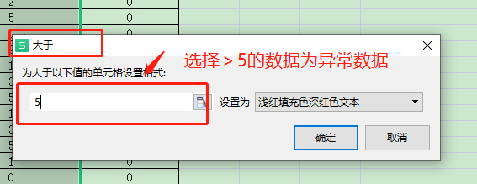

4、条件格式中——“突出显示单元格规则”——“大于”，突显客服客服未回复次数>0的数据
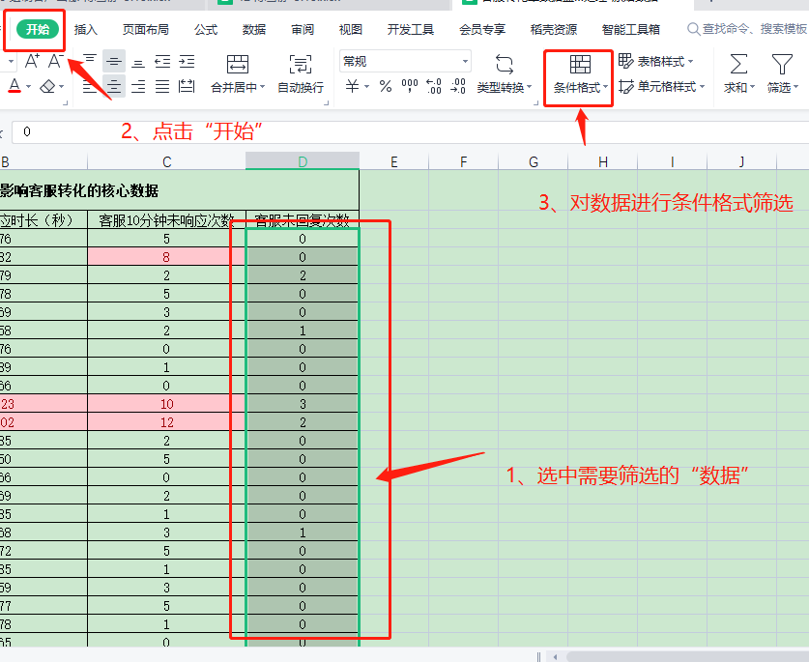

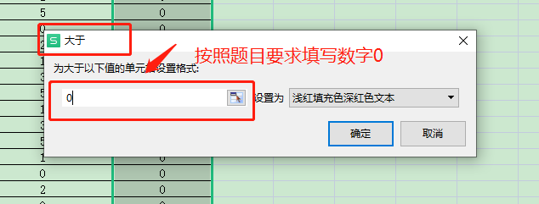

最后将筛选出来的数据截图上传到答案区

